Упражнение-сводная
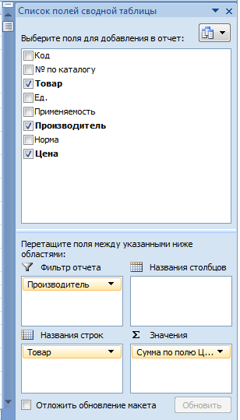
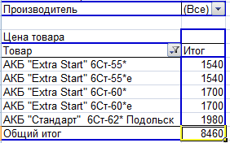
Задача: Узнать цены на АКБ

задача 3
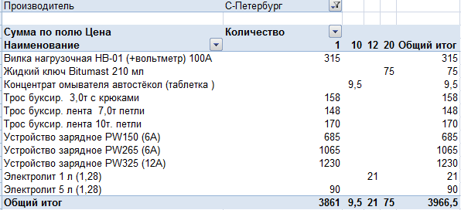
Задание: Найдите товары произведённые в г. Санкт Петербург

задача Диаграмма
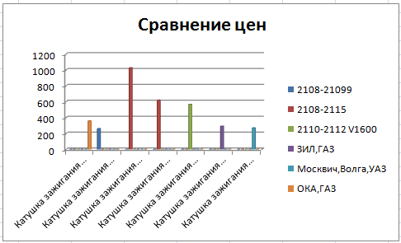
Задание: Найдите катушки зажигания и сравните цены

1. Постройте сводную таблицу

2.По результатам сводной таблицы постройте диаграмму

